2026
 | Velkoobchodní ceník kulových kohoutů |  |  |  |  | GUTPRESS-VALVE

 | ATV Praha s.r.o.
 | Sobotecká 2359/3, 101 00 Praha 10 - Vinohrady
 | Tel.: 270 005 492, 602 374 230
 | IČ: 04023854, DIČ: CZ04023854
 | objednavky@atvpraha.cz, www.atvpraha.cz
K uvedeným cenám je účtováno DPH.
Aktuální ceník naleznete https://www.atvpraha.cz/ceniky |  |  |  |  |  | brutto cenik | rabat % | kurz 1€=CZK
Rabat : | Stanoven indivuálně |  |  |  |  |  | 10 | 25
Obrázek tvarovky | Rozměr kohoutu GUTPRESS | Lisovací čelisti | Číslo výrobku BESCO | Kusů v sáčku | Kusů v krabici | Brutto EUR | Brutto EUR | Netto CZK
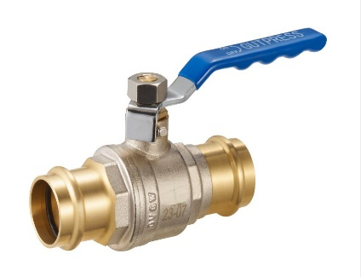
 | 15 | V+M čelist | GPV60015PP | 1 | 20 | 12.84 | 11.56 | 288.90
 | 18 | V+M čelist | GPV60018PP | 1 | 20 | 15.12 | 13.61 | 340.20
 | 22 | V+M čelist | GPV60022PP | 1 | 10 | 18.26 | 16.43 | 410.85
 | 28 | V+M čelist | GPV60028PP | 1 | 8 | 25.67 | 23.10 | 577.58
 | 35 | V čelist | GPV60035PP | 1 | 6 | 46.35 | 41.72 | 1,042.88
 | 42 | V čelist | GPV60042PP | 1 | 4 | 76.87 | 69.18 | 1,729.58
 | 54 | V čelist | GPV60054PP | 1 | 2 | 111.00 | 99.90 | 2,497.50

Obrázek tvarovky | Rozměr kohoutu GUTPRESS | Lisovací čelisti | Číslo výrobku BESCO | Kusů v sáčku | Kusů v krabici | Brutto EUR | Brutto EUR | Netto CZK
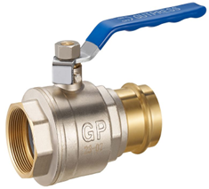
 | 15 x 1/2 | V+M čelist | GPV6001512PF | 1 | 20 | 11.73 | 10.56 | 263.93
 | 18 x 1/2 | V+M čelist | GPV6001812PF | 1 | 20 | 14.78 | 13.30 | 332.55
 | 22 x 3/4 | V+M čelist | GPV6002234PF | 1 | 10 | 18.26 | 16.43 | 410.85
 | 28 x 1 | V+M čelist | GPV60028100PF | 1 | 8 | 29.10 | 26.19 | 654.75
 | 35x1 1/4 | V+M čelist | GPV60035114PF | 1 | 6 | 46.41 | 41.77 | 1,044.23

Obrázek tvarovky | Rozměr kohoutu GUTPRESS | Lisovací čelisti | Číslo výrobku BESCO | Kusů v sáčku | Kusů v krabici | Brutto EUR | Brutto EUR | Netto CZK
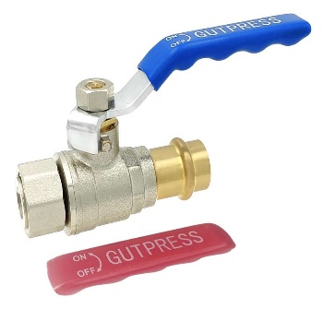

 | 15x1/2 | V+M čelist | GPV6001512PU | 1 | 20 | 12.90 | 11.61 | 290.25
 | 18x1/2 | V+M čelist | GPV6001812PU | 1 | 20 | 13.68 | 12.31 | 307.80
 | 22x3/4 | V+M čelist | GPV6002234PU | 1 | 10 | 18.70 | 16.83 | 420.75
 | 28x1 | V+M čelist | GPV60028100PU | 1 | 8 | 30.45 | 27.41 | 685.13
 | 35x1 1/4 | V+M čelist | GPV60035114PU | 1 | 6 | 51.62 | 46.46 | 1,161.45

Obrázek tvarovky | Spojka lisovací GUTPRESS CVM | Lisovací čelisti | Číslo výrobku BESCO | Kusů v sáčku | Kusů v krabici | Brutto EUR | Brutto EUR | Netto CZK
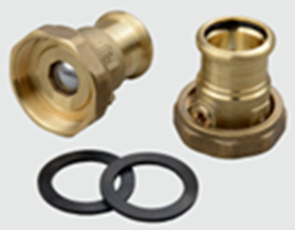

 | G40 x 22 | V+M čelist | CVM600-40 x 22 |  | 2 | 15.12 | 13.61 | 340.20
 | G40 x 28 | V+M čelist | CVM600-40 x 28 |  | 2 | 15.50 | 13.95 | 348.75

Obrázek tvarovky | Spojka svěrný kroužek BESCO CV |  | Číslo výrobku BESCO | Kusů v sáčku | Kusů v krabici | Brutto EUR | Brutto EUR | Netto CZK
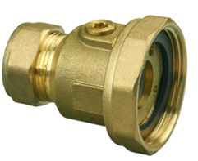

 | G40 x 22 | kompresní spoj | CV600-40 x 22 |  | 2 | 15.15 | 13.64 | 340.88
 | G40 x 28 | kompresní spoj | CV600-40 x 28 |  | 2 | 16.05 | 14.45 | 361.13

Obrázek tvarovky | Spojka BESCO CVF |  | Číslo výrobku BESCO | Kusů v sáčku | Kusů v krabici | Brutto EUR | Brutto EUR | Netto CZK
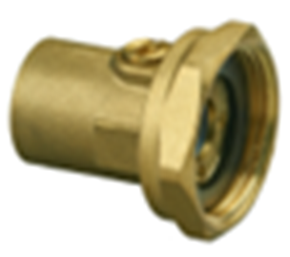

 | G32 x 20 | vnitřní závit | CVF600-32 x 20 |  | 2 | 12.19 | 10.97 | 274.28
 | G40 x 25 | vnitřní závit | CVF600-40 x 25 |  | 2 | 14.54 | 13.09 | 327.15

